captures-ecrans
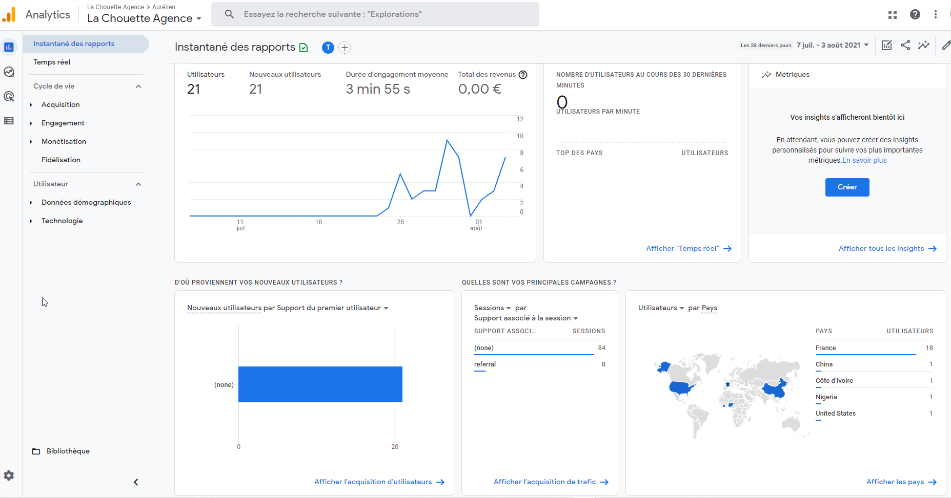
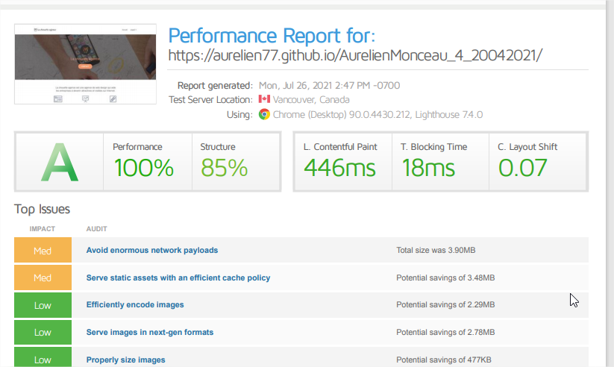
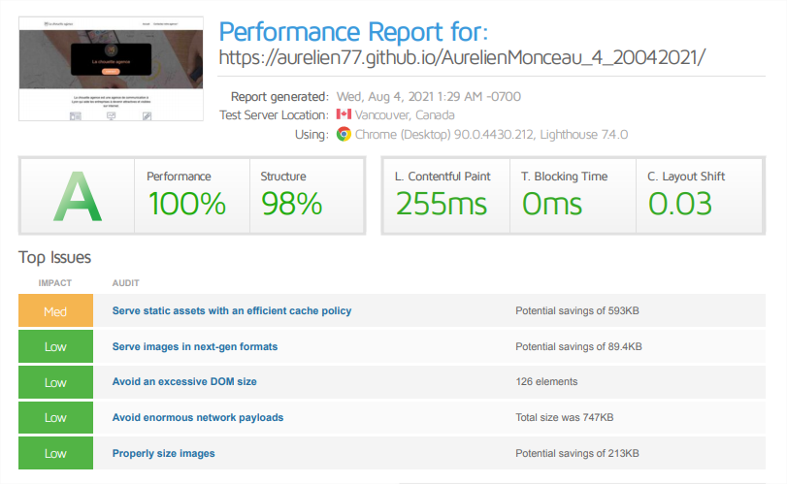
DOMAINE : | RAPPORT ANALYSE AVANT OPTIMISATION : | RAPPORT ANALYSE APRES OPTIMISATION :
Performances

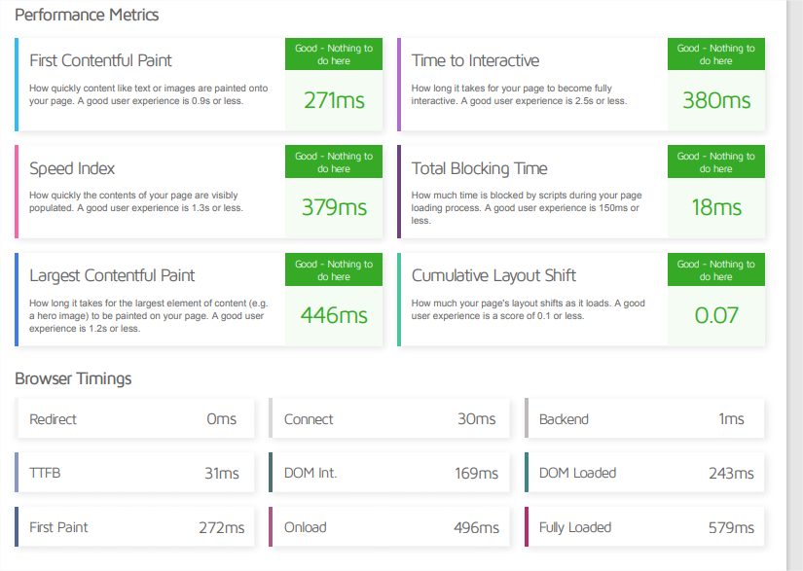
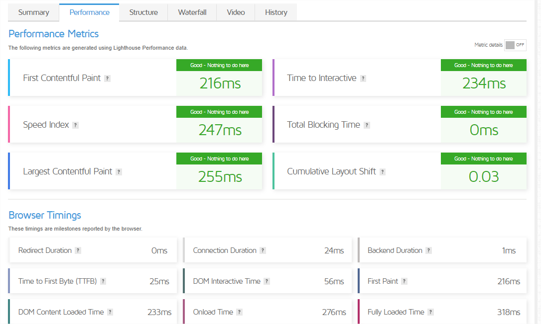

 |  | Gain de performance de 43 % après optimisation calculé sur le temps contful paint

SEO | RAPPORT ANALYSE AVANT OPTIMISATION : | RAPPORT ANALYSE APRES OPTIMISATION :

 |  |  | Heading avant optimisation | Heading après optimisation
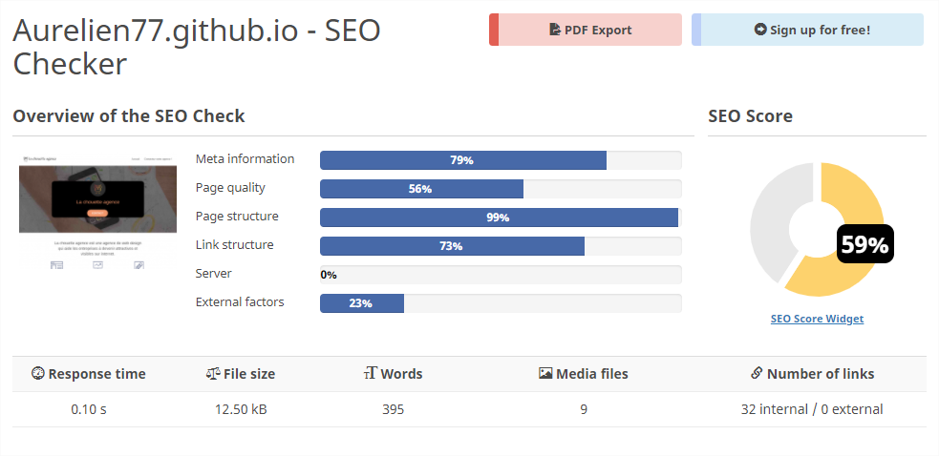
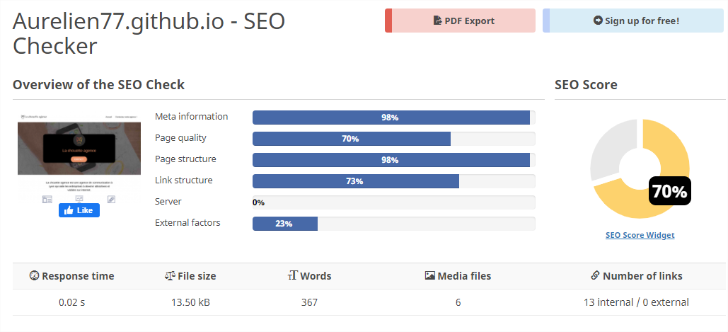
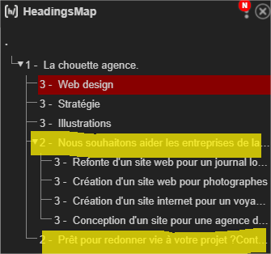
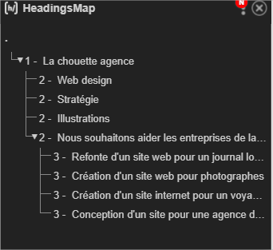

 |  | Gain de performance de 11 % après optimisation calculé à patir du score SEO.
Accessibilité | RAPPORT ANALYSE DES CONTRASTES AVANT OPTIMISATION : | RAPPORT ANALYSE DES CONTRASTES APRES OPTIMISATION : | titre avant optimisation | Titre après optimisation

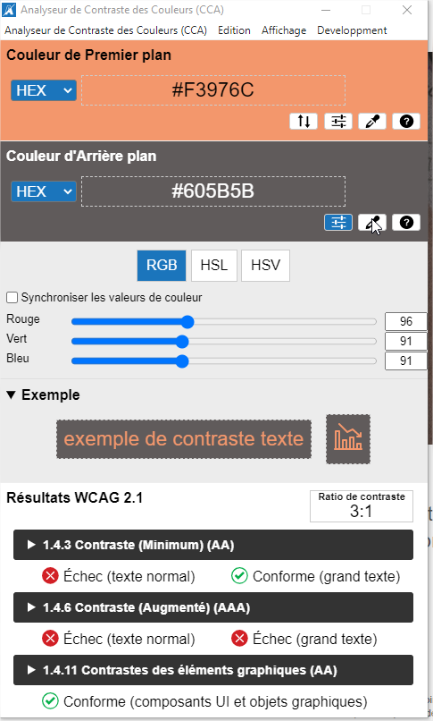
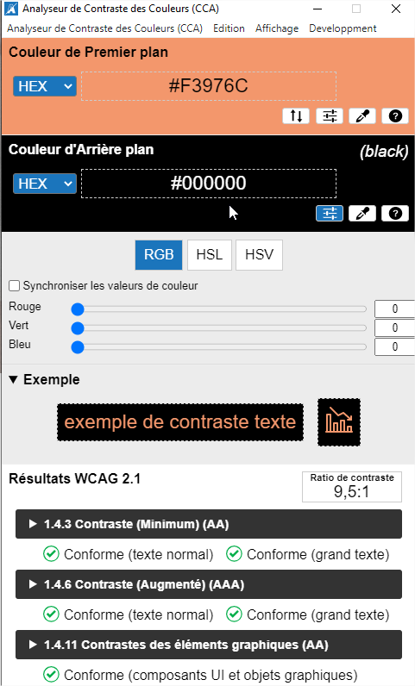
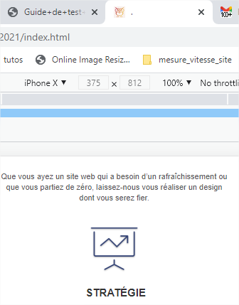
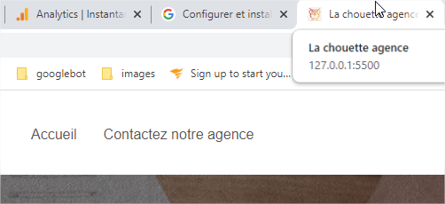


Autre | RAPPORT ANALYSE GOOGLE TAG MANAGER :

